Sheet1
loveparty by Tils-Gee
No | Nama Member | Jobdesk Member | Halaman | Text | Storyboard | Sketch | Final | Final+text | Link Buku
1 | Teguh Iman Loka S. | Ilustrator |  | Tils-Gee #loveparty: PROLOGUE
 |  | Layout |  | (C) 2023 by Tils-Gee. "#loveparty"
 |  | Penulis Naskah |  |  |  |  | https://docs.google.com/document/d/10zr0X2qGnEPZDLjE3w4L5zzYjia-oc7S/edit?usp=sharing&ouid=112227021220238505699&rtpof=true&sd=true
 |  |  | Cover Front + Title |  |  |  | 
 |  |  | Hal. 1 & 2 | “Hadeh… capek. Mana gw lagi gaada ide”“Tenang aja, Theo. Gimana kalau kita keluar jalan-jalan?.“Baiklah Rika. Tapi lu traktir ya :D”“Mentang-mentang gw manager lu, sama gw lajang, pula ,>:D”“Ayolah. Sekali aja…. Kan gw gajian biasanya buat bayarin lu”“Yaudah, deh… sekali aja, tapi” Oh ya, sebelum gw lanjut ceritanya, perkenalkan. Namaku Theo. Aku hanyalah penulis amatiran yang tidak tahu kenapa, bisa tenar secepat ini. Nah, karena gw orangnya pemalas, gw memutuskan untuk menyewa… apakah itu kalimat yang benar?... umm… ya. Intinya seperti itu xD. Gw memutuskan untuk.. mempekerjakan.. ?. Ah. Itu dia kalimat yang benar. Gw memutuskan untuk memperkerjakan temen online gw, yang kebelulan kulaih di management dan posisi lagi pengangguran. Dan, nama dia adalah Rika. Meski gw baru ketemu dia, pas sebelum gw jadi penulis terkenal, dia adalah temen mabar gw. Dan di online, dia udah anggep gw sebagai saudara dia sendiri. tu cewe apa ga takut ama gw ya?. Wajah gw jelek juga. “Theo?. Ga… berangkat?.”“Bentar, gw lagi perkenalan diri gw ke para pembaca”“yaudah… buruan. Gw tabok lagi lu kalau males2 an lagi”“Fine… bentar” Gw pun memutuskan untuk ikut jalan-jalan, dibonceng sama Rika, buat beli kopi di pinggir kota. Dengan cepat gw mengemasi laptop gw, file proyeknya gw upload ke awan, dan mengambil earphone gw dari atas meja | 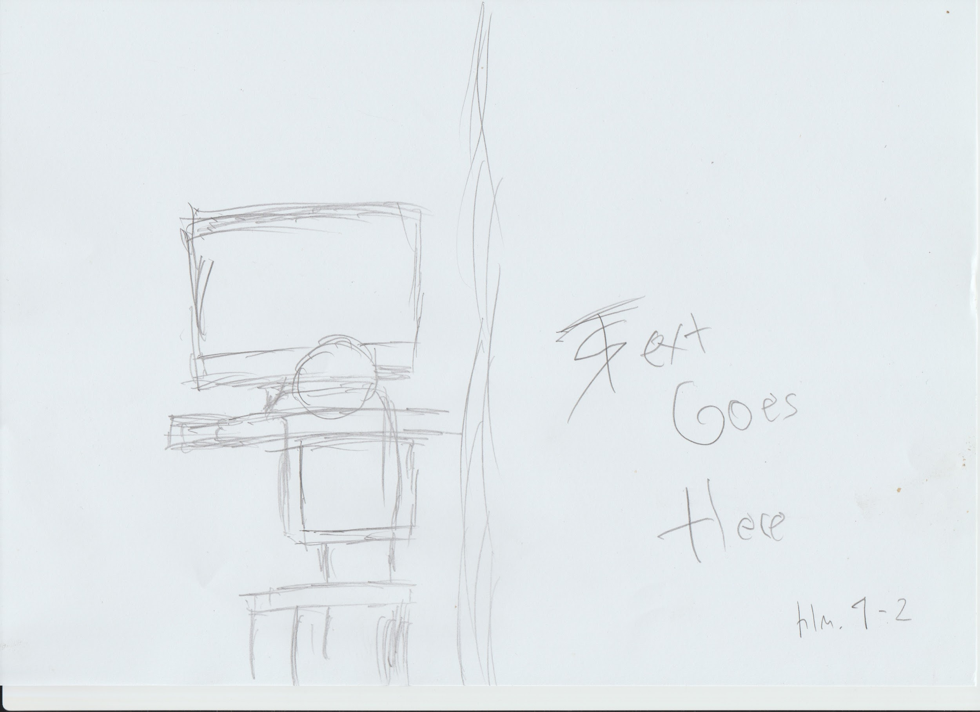
 |  |  | Hal. 3 & 4 | Sesampainya di kafe..“Ou, Theo. Lu mau pesen apa?”“Lah.. jadi cewek jangan galak-galak, dong….”“Oke… tapi gaji gw tolong ditambah ya. Biar gw ga ngamuk lagi”Gw pun memutuskan pesan cappuccino dingin segelas, dan si Rika memesan… apa itu namanya…“Heh. Lu mau naya apa yg gw pesen, Theo?. Ini namanya Matcha Coffee. Ada kopi, serbuk matcha, sama susu dijadiin satu. Lu mau engga?”“ga. gw ga doyan minum rumput. ““apa lu bilang, Theo?!”“well… ano….”“matcha itu enak, tahu… >:D”“btw, kok daritadi kita berdiri terus. ga capek napa?”“ya… gimana ya”“l gw tanya jawab itu mulu…. peka dikit napa kalau jadi cowok?!”“fine. potong gaji”“mesti >_<”“hahaha… btw, gimana kalau kita duduk di kursi di luar sana?”“menghadap pantai?. let’s go”setelah mencari kursi yang agak sepi di luar |  | 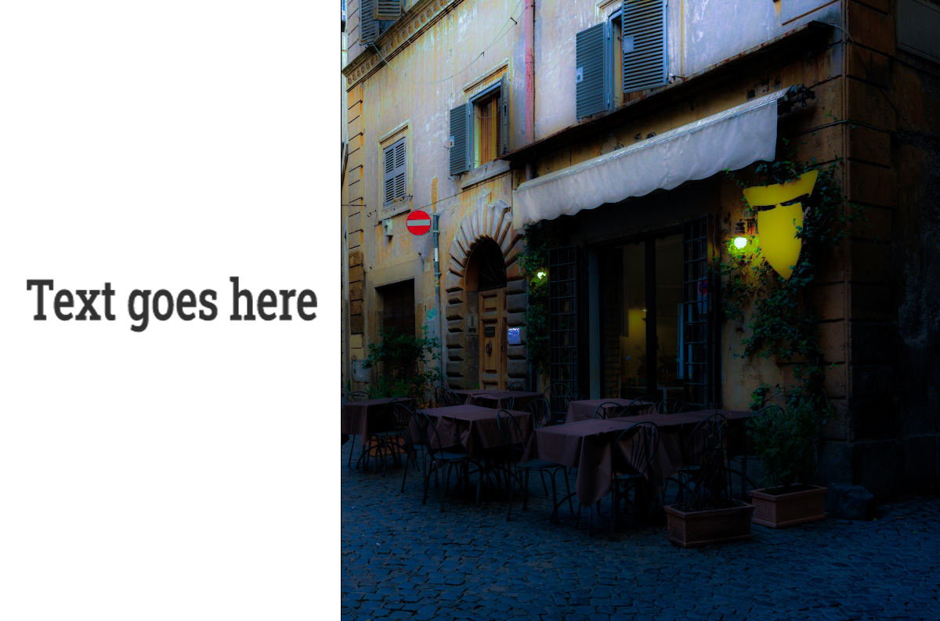
 |  |  | Hal. 5 & 6 | “oi, Theo. sorry, agak personal”“hmm?”“gw ga mau hari ini berakhir… kalau gw mau jujur.”“ada… lagi”“meskipun kita udah kenal lama secara online, 10 tahun malah. dan gw nya baru ketemu lu tatap muka kemaren, karena lu yg nugasin gw jadi manager lu…”“?”“… mukamu jel—”“GABISA GITU, WOI >:D” Ku guncang-guncang badannya, sampai kopi matcha yang ia pegang jatuh ke tanah. “kopiku….. THEO! >:( . BELIIN LAGI !”“he.. he.. he… ke boss gabo—” Dia… tak tahu kenapa, tanpa babibu sama sekali. Menarik kepalaku mendekati kepalanya, dan… kita ciuman. Jujur. Rasanya sangat aneh. Tapi jujur. Gw mau rasa ini bertahan lama. Karena… “Theo, thanks, ya”“Ah. Gapapa rik. Justru gw yg terima kasih”“Hm?”“soalnya…. ah’’’ lupakan. gw jadi malu” lah?. tadi dia habis ciuman ama gw… kok. apa gw yang kurang peka, ya?. hmm… heh. mungkin cuma khayalan gw aja. karena kita dah terlalu akrab di dunia online. atau jangan-jangan, gw yang terlalu dense, ya?. Tiba-tiba, ada pesan masuk di akun LINE pribadi gw. dengan judul “Theo, i need your help” “Hey Rik, gw boleh pergi sebentar, tidak?. ada sepupu gw mau ngajak telepon” “gapapa. tapi nanti kembalilah lagi. gw tunggu lu disini. jangan tiba-tiba pulang.” “Tenang aja. Kan, lu bisa liat lokasi ane di hp mu. Kan kita login satu akun” “Iya juga. Okelah. See u later” | 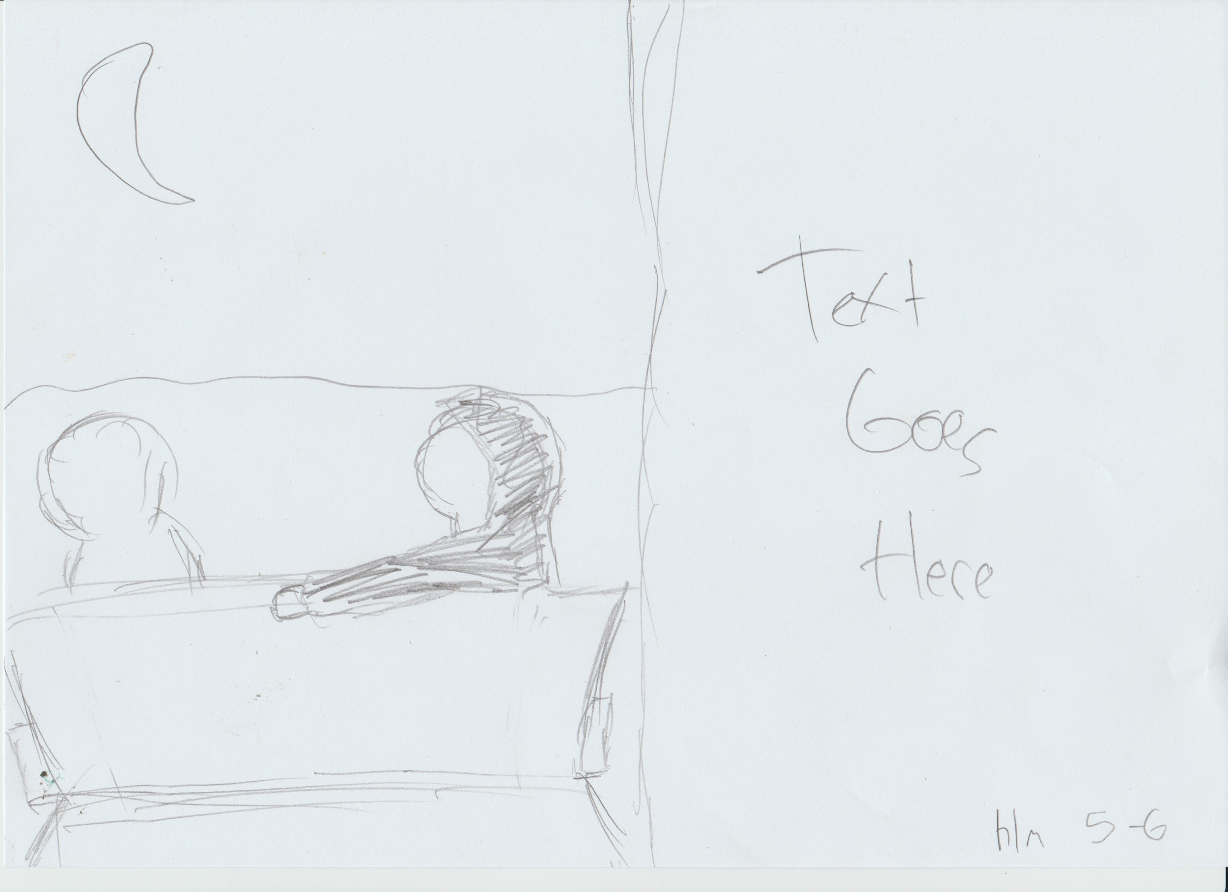
 |  |  | Hal. 7 & 8 | Setelah pergi sebentar dari Rika, aku memutuskan untuk melihat pesan itu secara utuh. Pengirim nya bernama Tils-Gee. Aneh, aku tidak pernah menyimpan kontak dengan nama itu. Tapi, baiklah. Dan, isi pesannya adalah sebagai berikut: “Hai Theo, mungkin lu belum kenal gw. Tapi, boleh percaya boleh tidak, beberapa jam setelah ini, semua orang yang kamu sayangi, akan menghilang dari dunia ini. How do i know?. Gw lupa, asli xD. yang gw tau adalah, untuk mengembalikan semua itu, kamu perlu sebuah alat yang ada di tasmu. disitu, aku inget banget, kamu ada file text bernama [kill code]...”sebelum aku lanjut membaca pesannya, aku membuka MacBook yang gw bawa, buat jaga-jaga kalau misal si Rika minta revisi di tengah-tengak kita asyik ngobrol bareng. ternyata tidak. syukurlah. ya meskipun, pada akhirnya, kita malah membahas tentang pertemanan online kita yang sudah berjalan selama 10 tahun tersebut. jadi malu sendiri kalo diinget-ingetanyway, setelah gw connect flash drive ke MacBook gw, benar saja, ada file bernama [Kill code], tapi aku tidak merasa pernah membuat file ini sama sekali. gw mencoba membuka file tersebut dan… Mac gw tiba-tiba masuk ke Recovery mode. gw pun memutuskan untuk terus membaca pesannya si Tils-Gee“..tapi jangan dibuka. nah, gunanya file itu apa?. lawan yang kita hadapi nanti, itu adalah Artificial Intelligence yang wajahnya mirip persis, exact copy of you. dan, selama perjalanan, aku ingin kamu ingat 4 hal: Persist, Persist, Persist, dan Overcome. karena, sia akan memakai segala cara untuk melawanmu, mulai dari melemparmu ke dunia bayangan, hingga membuat waktu terasa mundur. gw bukan nakut-nakutin. ini hanya peringatan. sama, satu lagi, kalau kamu dilempar ke dunia bayangan, cara menyelamatkan dirimu adalah, dengan membuat karya, yang seolah-olah, kamu berada di luar ruangan mu. oke?. paham?. goodluck. - TLG -”hmm… mungkin ini bisa gw masukin ke dalam ide novelku. dan…. “Hai, Theo. kok lama, sih tadi. gw cariin dari tadi. katanya sebentar…“iya. se | This is a Text only page
 |  |  | Hal. 9 & 10. | “Nothing really matters….”“he… Theo… kok kamu gitu, sih…”“umm… gatau rik, hahahaha..”“hee… ayolah… besok jadwal mu gw ketatin. gimana?.”“ye… malah bertingkah kek tsundere. mentang-mentang anggap gw sebagai adik mu sendiri >:D”“yaudah. gw kasih cappucino lagi, mau?.”“umm… gimana kalau soda, saja?.“fine” kita berdua sepakat pergi ke minimarket seberang jalan. “anyway, rik, lu beneran penasaran?.”“yaiyalah. tenang aja”“fine….” sambil meneguk kaleng kola rasa sarsaparilla yang gw suka, gw mengeluarkan hp gw dari kantong. dan menunjukkan pesannya si Tils-Gee kepada Rika. “...bagaimana menurutmu?”“well, kalau misalnya gw beneran ngilang, ya mau bagaimana lagi”“Gw serius, heh >:D”“fine, kalau gw beneran ngilang. bawa ini. dengan ini, kau akan bisa menemukanku lagi”“tapi, ini kan cuma kal–”“udah. percaya aja kata gw.” and both of us kissed once again. i hope this night can go longer. but unfortunately, Tils-Gee was right… | this is a text only page
 |  |  | Cover Back |  |  |  | 

